상품제안서
PAIE 손톱깎이 네일케어세트 6P | 상품코드: S38202

 |  |  |  |  |  |  | 02-713-8555 | www.synergygift.co.kr
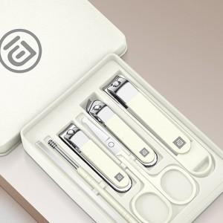

【상세/제작정보】 | <p><span style="font-size: 18pt;">* 실크 인쇄 시 쉽게 지워져 진행이 불가합니다!</span></p>

【인쇄/포장옵션】 | 풀칼라 / OPP(비닐)

【공급단가】 | 수량 | 50~ | 100~ | 500~ | 1,000~ | 3,000~
*VAT별도 | 단가 | 4,160원 | 3,930원 | 3,740원 | 3,640원 | 3,580원

【상품 URL】 | https://www.synergygift.co.kr:443/src/goods_detail.php?gdno=38202

